Sheet1
#アプリケーション名
 | お問い合わせフォーム
 | 各必須項目に入力後、確認ボタンで入力データに問題が無ければ確認画面に遷移し、送信でテーブルに入力が保存される。
 | また、確認画面で修正ボタンを押すと、前回入力したデータは残した状態で修正を行える。

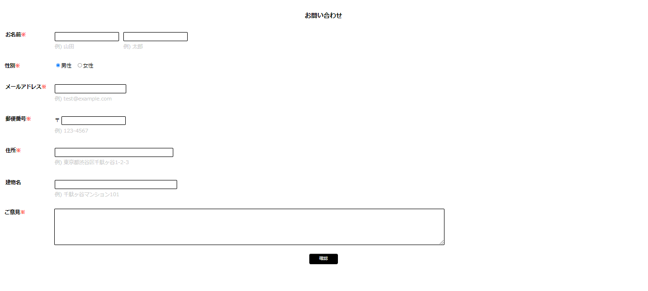

#作成した目的
 | Laravelを使用してお問い合わせフォームを作成することを目的としています。
 | またLaravelのフレームワークを学ぶために、実際に手を動かすことによって、LaravelによるWebアプリケーション開発のスキルを向上させるためです。

#アプリケーションURL

#機能一覧
 | お問い合わせフォーム入力画面
 | 管理画面
 | データベース保存機能の実装

#使用技術
 | Laravel 8.83.27

#テーブル設計

#ER図

 | -- 未作成 --

